Sheet1
东莞市越东工艺品有限公司出货单

订货公司名称：越东义乌门店 |  |  |  |  |  |  |  |  |  |  |  |  | 订货日期：
联系电话： |  |  |  |  |  |  |  |  |  |  |  |  | 出货日期： | 2023.12.05
联系人：
序号 | 编号 | 图片 | 规格 | 名称 | 产品大类 | 产品小类 | 电镀&颜色 | 条码 | 数量 | 单位 | 单价 | 售价 | 金额 | 备注
1 | 684049 | 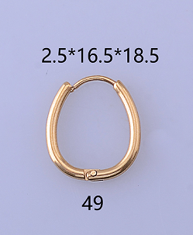 | 2.5*16.5*18.5 | 不锈钢耳环 | 4 | 1 | 钢色 |  | 200 | 对 | 2.5 | 4

